KG_SW
1.) Prüfen Sie die Körpergrößen der Minions mithilfe des Kolmogorov Smirnov und des Shapiro-Wilk-Tests auf eine Normalverteilung. Wie bewerten Sie die Ergebnisse?

Beide der Tests auf Normalverteilung werden hochsignifikant. | H0 | Die Daten sind normalverteilt.
Wir verwerfen also die H0 und nehmen H1 an. | H1 | Die Daten sind nicht normalverteilt.
Die Verteilung der Körpergröße der Minions folgt also nicht der einer
Normalverteilung.

2.) Stimmen die grafischen Evidenzen aus Histogramm und Q-Q-Plot mit diesen Ergebnissen überein?
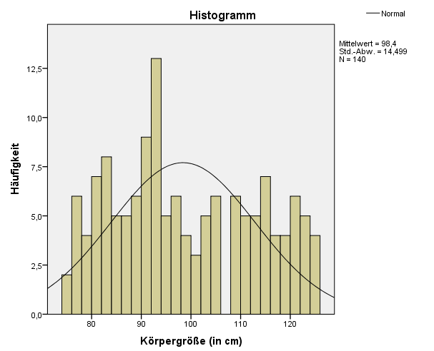
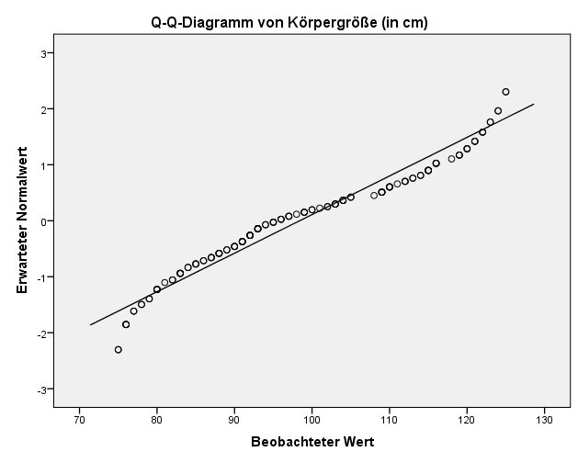
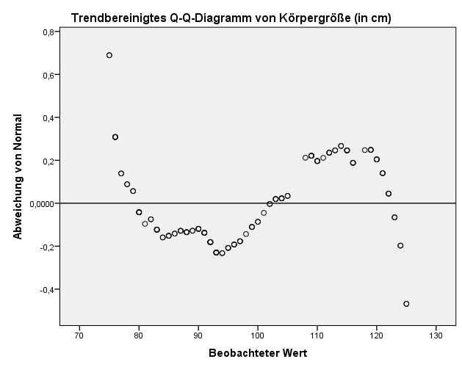
Zwar zeigen die Diagramme, dass die Verteilung unserer Daten nicht exakt
der einer Normalverteilung entspricht, eine Tendenz in Richtung dieser ist
allerdings zu erkennen.
Alleine mit der grafischen Evidenz wäre die Übereinstimmung mit einer
Normalverteilung also nicht klar zu beurteilen.

Chi² (2)
h^(x) = NORM.VERT(x;μ;σ;WAHR)*n
Chi² = d^2/h^(x)
Freiheitsgrade = k-1
p-Wert = CHIQU.VERT.RE(Chi²;Freiheitsgrade)
Minions | Körpergröße (in cm) | Größe | h(x) | h^(x) | Differenz d | d^2 | Chi²
23 | 99 | 75 | 2 | 1.0473359601 | 0.95266403994 | 0.907568773 | 0.86654980599
4 | 76 | 76 | 4 | 1.1678762296 | 2.8321237704 | 8.0209250511 | 6.8679581347
42 | 91 | 77 | 2 | 1.2961093662 | 0.70389063381 | 0.49546202437 | 0.38226868603
2 | 78 | 78 | 2 | 1.4315960946 | 0.5684039054 | 0.32308299968 | 0.22568027455
10 | 109 | 79 | 2 | 1.573741462 | 0.42625853802 | 0.18169634123 | 0.11545501318
25 | 114 | 80 | 6 | 1.7217904512 | 4.2782095488 | 18.303076943 | 10.630258131
18 | 100 | 81 | 1 | 1.8748271282 | -0.87482712818 | 0.76532250421 | 0.40820963848
41 | 93 | 82 | 2 | 2.0317776987 | -0.031777698656 | 0.0010098221319 | 0.00049701408404 | H0 | Die Zufallsvariable ist normalverteilt
24 | 120 | 83 | 6 | 2.1914177509 | 3.8085822491 | 14.505298748 | 6.6191390221 | H1 | Die Zufallsvariable ist nicht normalverteilt
47 | 92 | 84 | 2 | 2.3523838401 | -0.35238384014 | 0.12417437079 | 0.052786611043
38 | 125 | 85 | 3 | 2.5131894358 | 0.48681056417 | 0.23698452539 | 0.09429632403
44 | 93 | 86 | 2 | 2.6722451019 | -0.67224510185 | 0.45191347697 | 0.16911378251
11 | 79 | 87 | 3 | 2.8278826276 | 0.17211737245 | 0.029624389898 | 0.01047582018
9 | 88 | 88 | 4 | 2.9783826697 | 1.0216173303 | 1.0437019696 | 0.35042574624 |  | n | 140 | 140
14 | 90 | 89 | 2 | 3.1220053179 | -1.1220053179 | 1.2588959333 | 0.40323311626 |  | m | 98.4
13 | 113 | 90 | 4 | 3.2570228604 | 0.74297713958 | 0.55201502994 | 0.16948454266 |  | s | 14.498722345
3 | 91 | 91 | 5 | 3.3817539126 | 1.6182460874 | 2.6187203995 | 0.77436752267
34 | 98 | 92 | 7 | 3.4945979801 | 3.5054020199 | 12.287843321 | 3.516239462 |  | Freiheitsgrade | 47
32 | 122 | 93 | 6 | 3.594069475 | 2.405930525 | 5.7885016912 | 1.6105703386 |  | p-Wert | 0.018234451146
31 | 87 | 94 | 2 | 3.678830178 | -1.678830178 | 2.8184707666 | 0.76613233833
17 | 96 | 95 | 3 | 3.7477191587 | -0.74771915873 | 0.55908394033 | 0.14917978553
15 | 91 | 96 | 3 | 3.7997792202 | -0.79977922023 | 0.63964680111 | 0.16833788598
36 | 119 | 97 | 3 | 3.8342790261 | -0.83427902614 | 0.69602149345 | 0.18152604146 |  | Interpretiere die Ergebnisse
28 | 80 | 98 | 1 | 3.8507301956 | -2.8507301956 | 8.1266626484 | 2.1104212021 |  | Unser p-Wert wird signifkant, sodass wir die Nullhypothese verwerfen und die
1 | 99 | 99 | 3 | 3.8488988078 | -0.84889880779 | 0.72062918586 | 0.18722996417 |  | Alternativhypothese annehmen. Unsere Daten sind also nicht normalverteilt.
16 | 89 | 100 | 2 | 3.8288109363 | -1.8288109363 | 3.3445494406 | 0.87352170068
39 | 109 | 101 | 1 | 3.7907520317 | -2.7907520317 | 7.7882969027 | 2.0545519299
35 | 80 | 102 | 2 | 3.735260172 | -1.735260172 | 3.0111278646 | 0.80613604566
26 | 75 | 103 | 3 | 3.6631134033 | -0.66311340332 | 0.43971938567 | 0.120039796 |  | Wäre der Chi²-Test in diesem Fall überhaupt ein geeignetes Verfahren?
37 | 115 | 104 | 4 | 3.5753115888 | 0.42468841121 | 0.18036024662 | 0.050446021875 |  | Nein, da die Häufigkeiten in diesem Falle nicht immer mindestens 5 betragen.
43 | 111 | 105 | 2 | 3.4730533562 | -1.4730533562 | 2.1698861902 | 0.62477767187
48 | 83 | 108 | 1 | 3.0939143582 | -2.0939143582 | 4.3844773394 | 1.4171295103
6 | 109 | 109 | 5 | 2.9487771385 | 2.0512228615 | 4.2075152277 | 1.4268678269
40 | 94 | 110 | 4 | 2.7971106047 | 1.2028893953 | 1.4469428973 | 0.51729913534
33 | 115 | 111 | 1 | 2.6406531162 | -1.6406531162 | 2.6917426475 | 1.0193473088
19 | 95 | 112 | 3 | 2.4811161508 | 0.51888384921 | 0.26924044897 | 0.10851585843
12 | 87 | 113 | 2 | 2.3201542709 | -0.32015427093 | 0.10249875719 | 0.044177561155
22 | 123 | 114 | 2 | 2.159338141 | -0.15933814096 | 0.025388643163 | 0.011757604185
7 | 115 | 115 | 5 | 2.0001311564 | 2.9998688436 | 8.9992130787 | 4.4993114826
8 | 116 | 116 | 4 | 1.8438700924 | 2.1561299076 | 4.6488961784 | 2.5212709928
46 | 76 | 118 | 1 | 1.5448136153 | -0.5448136153 | 0.29682187541 | 0.19214089808
29 | 121 | 119 | 3 | 1.4039447323 | 1.5960552677 | 2.5473924176 | 1.8144534888
21 | 112 | 120 | 3 | 1.2698661918 | 1.7301338082 | 2.9933629942 | 2.3572270949
5 | 121 | 121 | 3 | 1.1431413547 | 1.8568586453 | 3.4479240287 | 3.0161834444
27 | 83 | 122 | 3 | 1.024179167 | 1.975820833 | 3.903867964 | 3.8117041331
20 | 81 | 123 | 2 | 0.91324218591 | 1.0867578141 | 1.1810425465 | 1.2932413381
45 | 80 | 124 | 2 | 0.81045707579 | 1.1895429242 | 1.4150123685 | 1.7459436296
30 | 103 | 125 | 2 | 0.71582703681 | 1.2841729632 | 1.6491001994 | 2.3037690875
49 | 79 | Σ |  |  |  |  | 69.459649764
50 | 102
51 | 97
52 | 88
53 | 90
54 | 113
55 | 104
56 | 78
57 | 80
58 | 85
59 | 92
60 | 90
61 | 85
62 | 101
63 | 75
64 | 119
65 | 110
66 | 88
67 | 110
68 | 76
69 | 104
70 | 92
71 | 82
72 | 77
73 | 112
74 | 110
75 | 76
76 | 120
77 | 96
78 | 105
79 | 80
80 | 86
81 | 105
82 | 124
83 | 125
84 | 93
85 | 118
86 | 115
87 | 93
88 | 91
89 | 109
90 | 96
91 | 86
92 | 92
93 | 84
94 | 116
95 | 83
96 | 93
97 | 92
98 | 121
99 | 97
100 | 95
101 | 89
102 | 119
103 | 80
104 | 109
105 | 83
106 | 93
107 | 82
108 | 95
109 | 103
110 | 110
111 | 120
112 | 116
113 | 124
114 | 94
115 | 85
116 | 90
117 | 92
118 | 100
119 | 104
120 | 92
121 | 97
122 | 88
123 | 104
124 | 83
125 | 114
126 | 112
127 | 84
128 | 103
129 | 77
130 | 108
131 | 123
132 | 122
133 | 83
134 | 122
135 | 115
136 | 87
137 | 99
138 | 102
139 | 91
140 | 116

